客房床垫
安纳班纳深圳酒店床垫采购报价清单
序号 | 分部分项名称 | 外形尺寸/项目特征 | 规格尺寸 (W*D*H)(MM) | 材质 | 品牌 | 产地 | 单位 | 数量 | 全费用综合单价 | 含税合价 | 备注
 | 一、A1-1户型（大床房）
1 | 2米 床 | 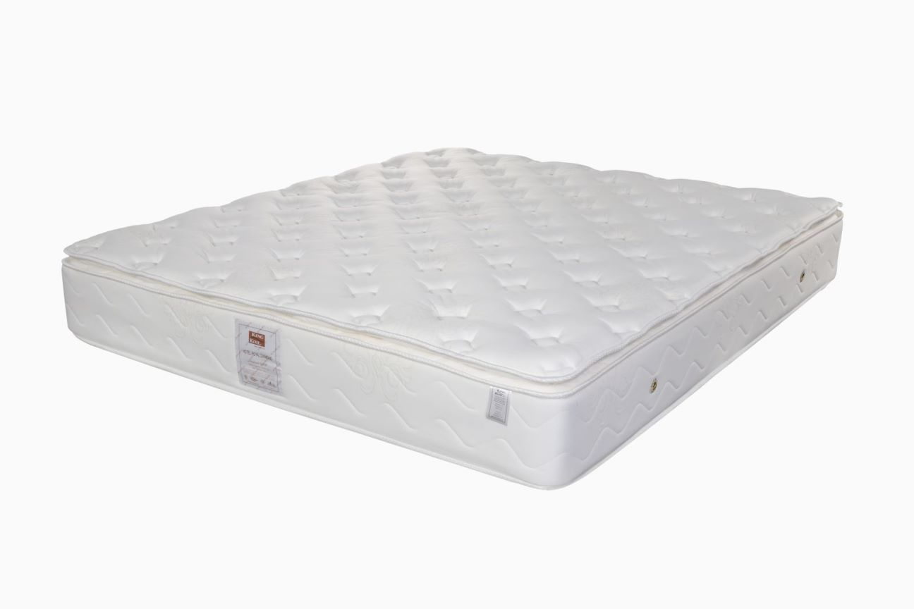 | 2000*2000*310 | 采用高档进口阻燃面料，防霉、防菌、阻燃; 超柔绗缝层高密度真空发泡海绵(不含碳酸钙)，提供给宾客舒适柔和的包裹感; 高锰碳钢完全独立袋装弹簧床网，符合人体工学结构，静音、抗干扰; M-Guard专利护边，提供扎实而敏锐的护边支撑系统; | 丝涟、斯林百兰、金可儿，参考以上品牌，不得低于同等档次 |  | 件 | 4 |  | 0
 | 二、A1-2户型（大床房）
2 | 2米 床 |  | 2000*2000*310 | 采用高档进口阻燃面料，防霉、防菌、阻燃; 超柔绗缝层高密度真空发泡海绵(不含碳酸钙)，提供给宾客舒适柔和的包裹感; 高锰碳钢完全独立袋装弹簧床网，符合人体工学结构，静音、抗干扰; M-Guard专利护边，提供扎实而敏锐的护边支撑系统; | 丝涟、斯林百兰、金可儿，参考以上品牌，不得低于同等档次 |  | 件 | 4 |  | 0
 | 三、A1-3户型（大床房）
3 | 2米 床 |  | 2000*2000*310 | 采用高档进口阻燃面料，防霉、防菌、阻燃; 超柔绗缝层高密度真空发泡海绵(不含碳酸钙)，提供给宾客舒适柔和的包裹感; 高锰碳钢完全独立袋装弹簧床网，符合人体工学结构，静音、抗干扰; M-Guard专利护边，提供扎实而敏锐的护边支撑系统; | 丝涟、斯林百兰、金可儿，参考以上品牌，不得低于同等档次 |  | 件 | 4 |  | 0
 | 四、A1-4户型（大床房）
4 | 2米 床 |  | 2000*2000*310 | 采用高档进口阻燃面料，防霉、防菌、阻燃; 超柔绗缝层高密度真空发泡海绵(不含碳酸钙)，提供给宾客舒适柔和的包裹感; 高锰碳钢完全独立袋装弹簧床网，符合人体工学结构，静音、抗干扰; M-Guard专利护边，提供扎实而敏锐的护边支撑系统; | 丝涟、斯林百兰、金可儿，参考以上品牌，不得低于同等档次 |  | 件 | 4 |  | 0
 | 五、A2-1户型（双床房）
5 | 1.35米 床 |  | 2000*1350*310 | 采用高档进口阻燃面料，防霉、防菌、阻燃; 超柔绗缝层高密度真空发泡海绵(不含碳酸钙)，提供给宾客舒适柔和的包裹感; 高锰碳钢完全独立袋装弹簧床网，符合人体工学结构，静音、抗干扰; M-Guard专利护边，提供扎实而敏锐的护边支撑系统; | 丝涟、斯林百兰、金可儿，参考以上品牌，不得低于同等档次 |  | 件 | 8 |  | 0
 | 六、A2-2、A2-3户型（双床房）
6 | 1.35米 床 |  | 2000*1350*310 | 采用高档进口阻燃面料，防霉、防菌、阻燃; 超柔绗缝层高密度真空发泡海绵(不含碳酸钙)，提供给宾客舒适柔和的包裹感; 高锰碳钢完全独立袋装弹簧床网，符合人体工学结构，静音、抗干扰; M-Guard专利护边，提供扎实而敏锐的护边支撑系统; | 丝涟、斯林百兰、金可儿，参考以上品牌，不得低于同等档次 |  | 件 | 10 |  | 0
 | 七、A3-1户型（大床房）
7 | 2米 床 |  | 2000*2000*310 | 采用高档进口阻燃面料，防霉、防菌、阻燃; 超柔绗缝层高密度真空发泡海绵(不含碳酸钙)，提供给宾客舒适柔和的包裹感; 高锰碳钢完全独立袋装弹簧床网，符合人体工学结构，静音、抗干扰; M-Guard专利护边，提供扎实而敏锐的护边支撑系统; | 丝涟、斯林百兰、金可儿，参考以上品牌，不得低于同等档次 |  | 件 | 1 |  | 0
 | 八、A3-2户型1（套房1）
8 | 2米 床 |  | 2000*2000*310 | 采用高档进口阻燃面料，防霉、防菌、阻燃; 超柔绗缝层高密度真空发泡海绵(不含碳酸钙)，提供给宾客舒适柔和的包裹感; 高锰碳钢完全独立袋装弹簧床网，符合人体工学结构，静音、抗干扰; M-Guard专利护边，提供扎实而敏锐的护边支撑系统; | 丝涟、斯林百兰、金可儿，参考以上品牌，不得低于同等档次 |  | 件 | 1 |  | 0
 | 八、A3-2、A3-3户型（套房2、3）
9 | 2米 床 |  | 2000*2000*310 | 采用高档进口阻燃面料，防霉、防菌、阻燃; 超柔绗缝层高密度真空发泡海绵(不含碳酸钙)，提供给宾客舒适柔和的包裹感; 高锰碳钢完全独立袋装弹簧床网，符合人体工学结构，静音、抗干扰; M-Guard专利护边，提供扎实而敏锐的护边支撑系统; | 丝涟、斯林百兰、金可儿，参考以上品牌，不得低于同等档次 |  | 件 | 4 |  | 0
 | 九、A5户型（大床房）
10 | 2米 床 |  | 2000*2000*310 | 采用高档进口阻燃面料，防霉、防菌、阻燃; 超柔绗缝层高密度真空发泡海绵(不含碳酸钙)，提供给宾客舒适柔和的包裹感; 高锰碳钢完全独立袋装弹簧床网，符合人体工学结构，静音、抗干扰; M-Guard专利护边，提供扎实而敏锐的护边支撑系统; | 丝涟、斯林百兰、金可儿，参考以上品牌，不得低于同等档次 |  | 件 | 3 |  | 0
 | 十、B1户型（大床房）
11 | 2米 床 |  | 2000*2000*310 | 采用高档进口阻燃面料，防霉、防菌、阻燃; 超柔绗缝层高密度真空发泡海绵(不含碳酸钙)，提供给宾客舒适柔和的包裹感; 高锰碳钢完全独立袋装弹簧床网，符合人体工学结构，静音、抗干扰; M-Guard专利护边，提供扎实而敏锐的护边支撑系统; | 丝涟、斯林百兰、金可儿，参考以上品牌，不得低于同等档次 |  | 件 | 12 |  | 0
 | 十一、B3-1户型（大床房）
12 | 2米 床 |  | 2000*2000*310 | 采用高档进口阻燃面料，防霉、防菌、阻燃; 超柔绗缝层高密度真空发泡海绵(不含碳酸钙)，提供给宾客舒适柔和的包裹感; 高锰碳钢完全独立袋装弹簧床网，符合人体工学结构，静音、抗干扰; M-Guard专利护边，提供扎实而敏锐的护边支撑系统; | 丝涟、斯林百兰、金可儿，参考以上品牌，不得低于同等档次 |  | 件 | 1 |  | 0
 | 十二、B3-2户型（大床房）
13 | 2米 床 |  | 2000*2000*310 | 采用高档进口阻燃面料，防霉、防菌、阻燃; 超柔绗缝层高密度真空发泡海绵(不含碳酸钙)，提供给宾客舒适柔和的包裹感; 高锰碳钢完全独立袋装弹簧床网，符合人体工学结构，静音、抗干扰; M-Guard专利护边，提供扎实而敏锐的护边支撑系统; | 丝涟、斯林百兰、金可儿，参考以上品牌，不得低于同等档次 |  | 件 | 1 |  | 0
 | 十三、B5户型（大床房）
14 | 2米 床 |  | 2000*2000*310 | 采用高档进口阻燃面料，防霉、防菌、阻燃; 超柔绗缝层高密度真空发泡海绵(不含碳酸钙)，提供给宾客舒适柔和的包裹感; 高锰碳钢完全独立袋装弹簧床网，符合人体工学结构，静音、抗干扰; M-Guard专利护边，提供扎实而敏锐的护边支撑系统; | 丝涟、斯林百兰、金可儿，参考以上品牌，不得低于同等档次 |  | 件 | 5 |  | 0
 | 十四、B6户型（大床房）
15 | 2米 床 |  | 2000*2000*310 | 采用高档进口阻燃面料，防霉、防菌、阻燃; 超柔绗缝层高密度真空发泡海绵(不含碳酸钙)，提供给宾客舒适柔和的包裹感; 高锰碳钢完全独立袋装弹簧床网，符合人体工学结构，静音、抗干扰; M-Guard专利护边，提供扎实而敏锐的护边支撑系统; | 丝涟、斯林百兰、金可儿，参考以上品牌，不得低于同等档次 |  | 件 | 1 |  | 0
 | 十五、D1户型（大床房）
16 | 2米 床 |  | 2000*2000*310 | 采用高档进口阻燃面料，防霉、防菌、阻燃; 超柔绗缝层高密度真空发泡海绵(不含碳酸钙)，提供给宾客舒适柔和的包裹感; 高锰碳钢完全独立袋装弹簧床网，符合人体工学结构，静音、抗干扰; M-Guard专利护边，提供扎实而敏锐的护边支撑系统; | 丝涟、斯林百兰、金可儿，参考以上品牌，不得低于同等档次 |  | 件 | 7 |  | 0
 | 十六、D2户型（双床房）
17 | 1.35米 床 |  | 2000*1350*310 | 采用高档进口阻燃面料，防霉、防菌、阻燃; 超柔绗缝层高密度真空发泡海绵(不含碳酸钙)，提供给宾客舒适柔和的包裹感; 高锰碳钢完全独立袋装弹簧床网，符合人体工学结构，静音、抗干扰; M-Guard专利护边，提供扎实而敏锐的护边支撑系统; | 丝涟、斯林百兰、金可儿，参考以上品牌，不得低于同等档次 |  | 件 | 52 |  | 0
 | 十七、D2-2户型（双床房）
17 | 1.35米 床 |  | 2000*1350*310 | 采用高档进口阻燃面料，防霉、防菌、阻燃; 超柔绗缝层高密度真空发泡海绵(不含碳酸钙)，提供给宾客舒适柔和的包裹感; 高锰碳钢完全独立袋装弹簧床网，符合人体工学结构，静音、抗干扰; M-Guard专利护边，提供扎实而敏锐的护边支撑系统; | 丝涟、斯林百兰、金可儿，参考以上品牌，不得低于同等档次 |  | 件 | 2 |  | 0
 | 十八、D3户型（大床房）
18 | 2米 床 |  | 2000*2000*310 | 采用高档进口阻燃面料，防霉、防菌、阻燃; 超柔绗缝层高密度真空发泡海绵(不含碳酸钙)，提供给宾客舒适柔和的包裹感; 高锰碳钢完全独立袋装弹簧床网，符合人体工学结构，静音、抗干扰; M-Guard专利护边，提供扎实而敏锐的护边支撑系统; | 丝涟、斯林百兰、金可儿，参考以上品牌，不得低于同等档次 |  | 件 | 3 |  | 0
 | 十九、备用
18 | 2米 床 |  | 2000*2000*310 | 采用高档进口阻燃面料，防霉、防菌、阻燃; 超柔绗缝层高密度真空发泡海绵(不含碳酸钙)，提供给宾客舒适柔和的包裹感; 高锰碳钢完全独立袋装弹簧床网，符合人体工学结构，静音、抗干扰; M-Guard专利护边，提供扎实而敏锐的护边支撑系统; | 丝涟、斯林百兰、金可儿，参考以上品牌，不得低于同等档次 |  | 件 | 3 |  | 0
18 | 1.35米 床 |  | 2000*1350*310 | 采用高档进口阻燃面料，防霉、防菌、阻燃; 超柔绗缝层高密度真空发泡海绵(不含碳酸钙)，提供给宾客舒适柔和的包裹感; 高锰碳钢完全独立袋装弹簧床网，符合人体工学结构，静音、抗干扰; M-Guard专利护边，提供扎实而敏锐的护边支撑系统; | 丝涟、斯林百兰、金可儿，参考以上品牌，不得低于同等档次 |  | 件 | 2 |  | 0
 | 二十、婴儿床（ 含床垫 ）
19 | 婴儿床 | 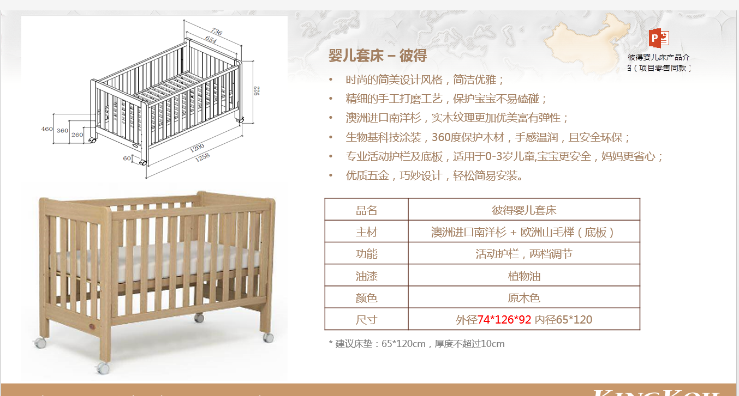 | 婴儿床外径74*126*92 cm 内径床垫65*120*10cm | 采用澳洲进口南洋杉，实木纹理更加优美富有弹性；生物基科技涂装，360度保护木材，手感温润，且安全环保；专业活动护栏及底板，适用于0-3岁儿童，宝宝更安全，妈妈更省心；优质五金，巧妙设计，轻松简易安装。 | 丝涟、斯林百兰、金可儿，参考以上品牌，不得低于同等档次 |  | 件 | 2 |  | 0
 | 二十一、沙发床（ 含沙发+床垫 ）
20 | 沙发床 | 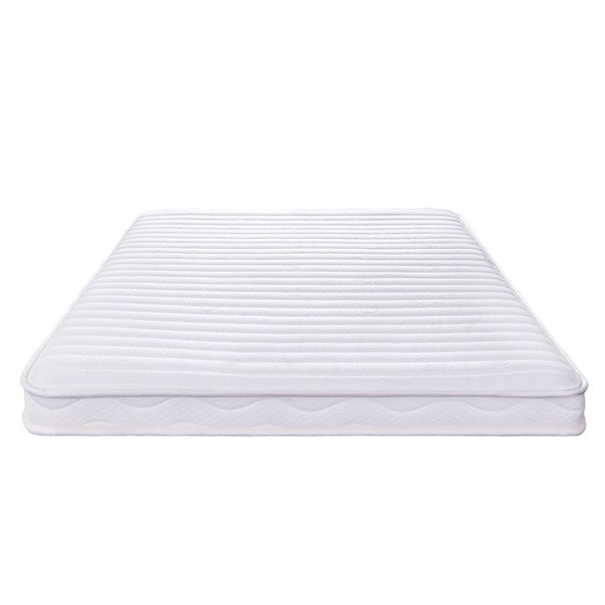 | 沙发床垫1400*1900 | 沙发可变换沙发床；沙发床垫12±1cm，迷你袋装地理袋装弹簧，高端针织阻燃面料，防霉、防螨、防菌 | 丝涟、斯林百兰、金可儿，参考以上品牌，不得低于同等档次 |  | 件 | 3 |  | 0

含税总造价 |  |  |  |  |  |  |  | 137 |  | 0

